Лист1
Город | Показатель | Год | Значение | Город | Показатель | Х | Y | Подписи | Максимум |  | Показатель | Показатель
Штутгарт | Продажи | 2020 | 20500 | Штутгарт | 16000 | 35 | 17 | Штутгарт 16 000 | 16000 |  | Продажи | 2019
Франкфурт | Продажи | 2020 | 12200 | Франкфурт | 11400 | 30 | 35 | Франкфурт 11 400
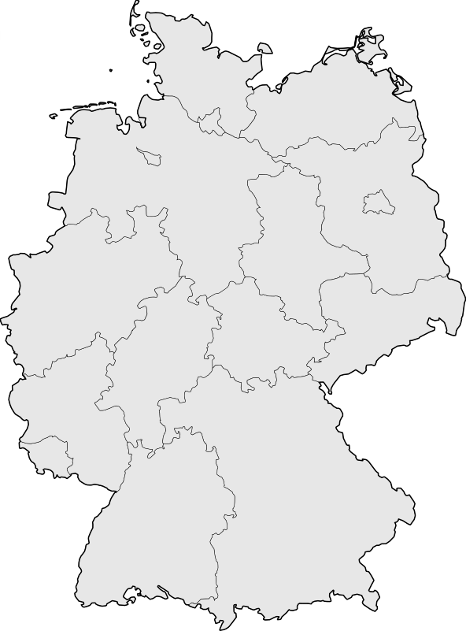
Кёльн | Продажи | 2020 | 12000 | Кёльн | 9500 | 10 | 50 | Кёльн 9 500 |  | germany vector map
Бремен | Продажи | 2020 | 7600 | Бремен | 7500 | 32.7 | 75 | Бремен 7 500
Мюнхен | Продажи | 2020 | 19500 | Мюнхен | 14100 | 62 | 11.5 | Мюнхен 14 100
Гамбург | Продажи | 2020 | 19000 | Гамбург | 13300 | 45.5 | 80 | Гамбург 13 300 |  |  | Продажи 2019
Дрезден | Продажи | 2020 | 17200 | Дрезден | 14000 | 88 | 50.5 | Дрезден 14 000
Берлин | Продажи | 2020 | 19600 | Берлин | 14700 | 81 | 67.5 | Берлин 14 700
Штутгарт | Продажи | 2019 | 16000
Продажи 2019
Франкфурт | Продажи | 2019 | 11400
Кёльн | Продажи | 2019 | 9500
Бремен | Продажи | 2019 | 7500
Мюнхен | Продажи | 2019 | 14100
Гамбург | Продажи | 2019 | 13300
Дрезден | Продажи | 2019 | 14000
Берлин | Продажи | 2019 | 14700
Штутгарт | Продажи | 2018 | 11400
Франкфурт | Продажи | 2018 | 8600
Кёльн | Продажи | 2018 | 6800
Бремен | Продажи | 2018 | 5800
Мюнхен | Продажи | 2018 | 13300
Гамбург | Продажи | 2018 | 10300
Дрезден | Продажи | 2018 | 12600
Берлин | Продажи | 2018 | 14200
Штутгарт | Персонал | 2020 | 34
Франкфурт | Персонал | 2020 | 21
Кёльн | Персонал | 2020 | 35
Бремен | Персонал | 2020 | 23
Мюнхен | Персонал | 2020 | 23
Гамбург | Персонал | 2020 | 22
Дрезден | Персонал | 2020 | 30
Берлин | Персонал | 2020 | 18
Штутгарт | Персонал | 2019 | 21
Франкфурт | Персонал | 2019 | 34
Кёльн | Персонал | 2019 | 7
Бремен | Персонал | 2019 | 18
Мюнхен | Персонал | 2019 | 11
Гамбург | Персонал | 2019 | 38
Дрезден | Персонал | 2019 | 9
Берлин | Персонал | 2019 | 25
Штутгарт | Персонал | 2018 | 15
Франкфурт | Персонал | 2018 | 16
Кёльн | Персонал | 2018 | 10
Бремен | Персонал | 2018 | 15
Мюнхен | Персонал | 2018 | 20
Гамбург | Персонал | 2018 | 13
Дрезден | Персонал | 2018 | 22
Берлин | Персонал | 2018 | 44
Штутгарт | Клиентская база | 2020 | 168
Франкфурт | Клиентская база | 2020 | 65
Кёльн | Клиентская база | 2020 | 36
Бремен | Клиентская база | 2020 | 56
Мюнхен | Клиентская база | 2020 | 80
Гамбург | Клиентская база | 2020 | 152
Дрезден | Клиентская база | 2020 | 108
Берлин | Клиентская база | 2020 | 250
Штутгарт | Клиентская база | 2019 | 128
Франкфурт | Клиентская база | 2019 | 84
Кёльн | Клиентская база | 2019 | 80
Бремен | Клиентская база | 2019 | 48
Мюнхен | Клиентская база | 2019 | 165
Гамбург | Клиентская база | 2019 | 100
Дрезден | Клиентская база | 2019 | 98
Берлин | Клиентская база | 2019 | 200
Штутгарт | Клиентская база | 2018 | 120
Франкфурт | Клиентская база | 2018 | 45
Кёльн | Клиентская база | 2018 | 77
Бремен | Клиентская база | 2018 | 60
Мюнхен | Клиентская база | 2018 | 140
Гамбург | Клиентская база | 2018 | 121
Дрезден | Клиентская база | 2018 | 104
Берлин | Клиентская база | 2018 | 120

